Table 1
A) PERÍODO MEDIO DE COBRO
PERÍODO MEDIO DE COBRO: Refleja el número de días que por término medio tarda la entidad en cobrar sus ingresos, es decir, en recaudar sus derechos reconocidos derivados de la ejecución de los capítulos 1 a 3 y 5, excluidos de este último capítulo los ingresos que deriven de operaciones financieras FÓRMULA: SUMA(Número días periodo cobro x Importe cobro) / SUMA(Importe Pago)
Capítulo | Nº dias periodo cobro x | Sumatorio importe | Periodo medio cobro
1.IMPUESTOS DIRECTOS | 2,739,226,854.57 | 34,239,240.59 | 80
2.IMPUESTOS INDIRECTOS | 75,379,996.61 | 1,242,890.64 | 61
3.TASAS, PRECIOS PUBLICOS Y OTROS_INGRESOS | 2,799,503,079.18 | 15,026,190.04 | 186
5.INGRESOS PATRIMONIALES artículos 54 y 55 y del | 9,413,051.09 | 148,522.96 | 63
TOTAL | 5,623,522,981.45 | 50,656,844.23 | 111.01
Periodo Medio de cobro
 | 1.IMPUESTOS DIRECTOS | 2.IMPUESTOS INDIRECTOS | 3.TASAS, PRECIOS PUBLICOS Y OTROS_INGRESOS | 5.INGRESOS PATRIMONIALES artículos 54 y 55 y del
Periodo medio cobro | 80 | 61 | 186 | 63
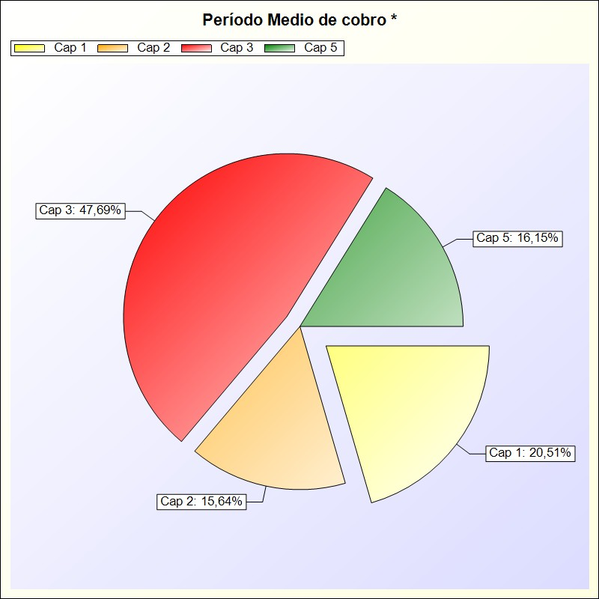

 |  |  |  | * -> Aporte relativo de cada detalle al valor total del indicador

